Inledning
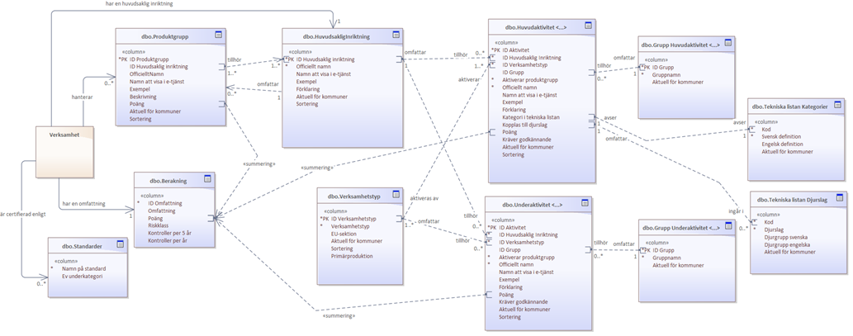
FörRätt - Utveckling av kommunala digitala tjänster för omklassning och registrering av livsmedelsverksamheter
Version 2.1 uppdaterad 2023-11-01
Dnr 2021/05358
Inledning /Om detta dokument:
Riskklassning Kodverk bygger på information om huvudsakliga inriktningar, aktiviteter och produktgrupper som tagits fram i Livsmedelsverkets projekt för ny riskklassning. Detta dokument ersätter från och med september 2022 de bilagor med motsvarande information som funnits i tekniska kravspecen till systemleverantörer och är ett gemensamt kodverk för samtliga system och tjänster som ska implementera nya riskklassningen.
Detta dokumentet kommer versionshanteras i enlighet med Livsmedelsverkets förvaltningsrutiner.
Om ni har några frågor om dokumentet eller förvaltningsrutiner, kontakta respektive projekt:
FörRätts-Projektet: forratt@slv.se
Tekniska specifikation projektet: leverantorsdialog@slv.se
Riskklassningsprojektet: riskklassning@slv.se
Edit-projektet: Pia Fredriksson.
Beskrivning av dokument:
- Riskklassning Kodverk är ett bruttodokument med information som behövs i olika sammanhang. All information är inte intressant för alla mottagare.
- Flikarna som har ett namn som börjar med "Grupp" rör t.ex. hur aktiviteterna ska grupperas i användargränssnittet i e-tjänsten och är inget som behöver hanteras i verksamhetssystemen.
- Aktiviteter som är markerade med Ja i kolumnen "Kräver godkännande" är aktuella endast för ett fåtal kommuner. Inriktningen Slakt och vilthantering med tillhörande aktiviteter är aktuella endast internt på Livsmedelsverket, liksom flikarna/aktiviteterna för Djurskydd och ABP.
(Endast är ett fåtal kontrollmyndigheter som har kontrollansvar för godkända anläggningar.)
Preliminära uppgifter numera beslutade
Aktiviteter, produktgrupper och beräkningstabeller för kontaktmaterialverksamheter (FCM) är numera beslutade från Version 2.1 av kodverket
För ytterligare läsanvisning och beskrivning av respektive kolum se tabell nedan.

Kolumner på flikarna | Beskrivning
ID Aktivitet | Unikt ID
ID Huvudsaklig inriktning | ID på huvudsaklig inriktning som aktiviteten avser.
ID Verksamhetstyp | ID på verksamhetstyp som huvudaktiviteten medför.
ID Produktgrupp | Unikt ID
ID Grupp e-tjänst | ID på Grupp som används i gränssnittet i e-tjänsten för att gruppera aktiviteterna. ID Grupp används också för att sortera i vilken ordning rubrikerna visas i e-tjänsten.
Aktiverar produktgrupp | Ja eller Nej om aktiviteten aktiverar val av produktgrupp.
Officiellt namn | Namn som används i samband med myndighetsrapportering.
Exempel att visa tillsammans med namnet | Kan visas direkt efter eller under namnet i e-tjänsten beroende på e-tjäsnteplattform
Namn att visa i e-tjänst | Klarspråk av officiellt namn att använda i gränssnittet i e-tjänst.
Förklaring | Förklaring/beskrivning av aktivitet eller det som fliken beskriver. Att använda i e-tjänster.
Poäng | Riskklassningspoäng att använda vid beräkning av riskklass.
Förklaring i tekniska specen | Den förklaring som användes i den tekniska specen för riskklassningen. Kolumnen kommer troligen att tas bort framöver.
Kräver godkännande | Ja eller Nej om aktiviteten endast är aktuell för verksamheter som kräver godkännande.
Aktuell för kommuner | Endast uppgifter som är aktuella för Alla kommuner ingår i scoopet för FörRätt. Uppgifter som är markerade som aktuella för Vissa kommuner behövs i verksamhetssystemen för Stockholm, Göteborg och 3-4 andra kommuner. När (Alla) anges inom parentes är det kommande krav/uppgifter.
Sortering | Kolumn för ev framtida användning om behov av sortering finns för användbarhet.
EU-sektion | Endast aktuellt för Livsmedelsverket
Primärproduktion | Endast aktuellt för Livsmedelsverket
Kategori i tekniska listan | Endast aktuellt för Livsmedelsverket
Kopplas till djurslag | Endast aktuellt för Livsmedelsverket

Figuren nedan beskriver relationerna mellan flikar (lila) och kolumner i filen.

